グラフイメージ
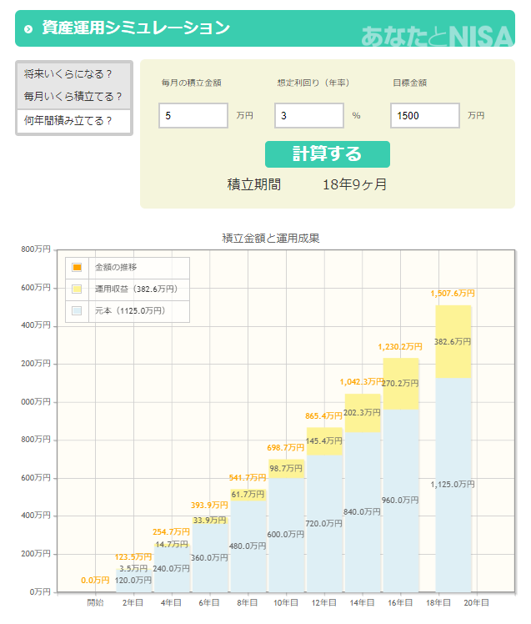
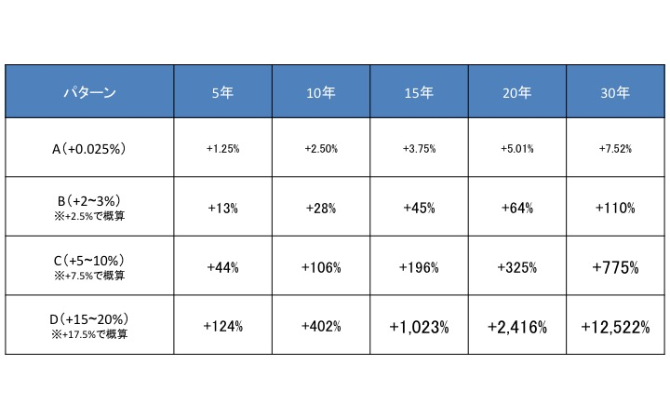
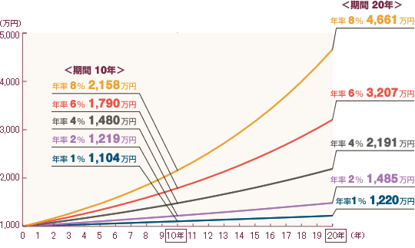
※イメージですので、必ずしもこれでなくても結構です。
グラフ作成をあまり行ったことがないので、パターンをご提案いただけますとありがたいです。

